集团关联公司月度应收
集团关联公司月度应收 | 说明 | 文件
1.固化核销数据
2.审核固化数据 | 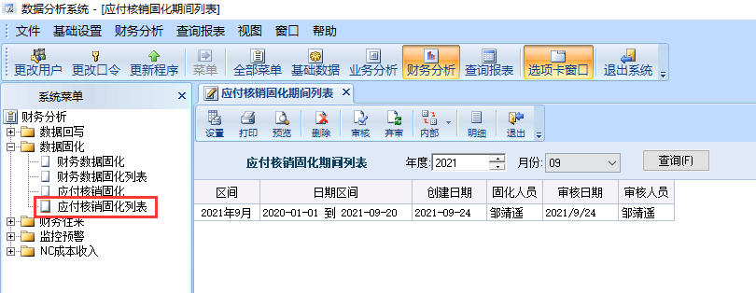
3.生成开票列表 | 1.在“作业公司往来平台”生成开票列表，及每条开票记录对应的“作业公司往来明细” | 作业公司往来开票列表
 |  | 作业公司往来明细
 | 2.在“作业公司往来平台”生成开票列表，及每条开票记录对应的“内供工司往来明细” | 内供公司往来开票列表
 |  | 内供公司往来明细
4.邮件发送开票指令

